属性表
一. | 设计目的
 | 1. | 使属性系统看似有策略，使玩家对养成结果有期待。
 | 2. | 方便属性和其他养成系统的拓展。
 | 3. | 更丰富的属性体系，方便数值策划在各养成系统的属性投放，不至于加同样的属性而显尴尬。

二. | 属性概述
 | 1. | 要做哪些属性
 |  | 标黄是新增属性
 |  | 总结来说，改动有3：
 |  | a. | 增加格挡和穿透2个概率属性
 |  | b. | 对于攻防血百分比属性和固定属性的处理方式，不再针对某养成系统进行判定，而是直接使用不同的属性字段。
 |  | c. | 防御相关的公式修改，改为更易调平的乘法公式。使不同卡牌的属性比例可以区分度更大。
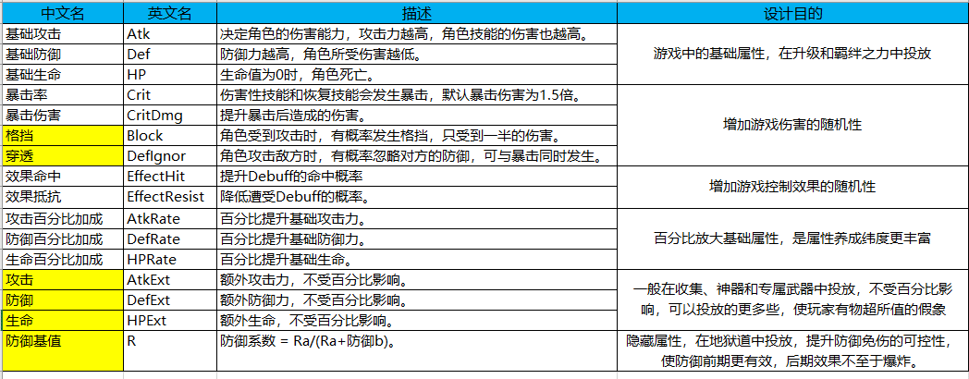

 | 2. | 属性结构
 |  | 角色的属性，用1纬向量表示（程序实现上，可以认为是数组）
 | 3. | 属性分类
 |  | 我们所说的游戏中的属性有3种类型，养成属性，面板属性，战斗属性
 |  | a. | 养成属性
 |  |  | 在各系统养成的属性，我们成为养成属性。
 |  |  | 玩家最终养成属性 = SUM（养成系统的属性）
 |  |  | 怪物没有养成属性
 |  | b. | 面板属性
 |  |  | 面板属性表示计算过百分比加成的属性。
 |  |  | 面板属性的计算分2步。
 |  |  | 1） | 把最终养成属性赋值到面板属性上
 |  |  | 2） | 把攻击力、防御力和血量分别乘上对应百分比系数，而后加上额外的数值
 |  |  |  | prop.Atk = prop.Atk * (1 + prop.AtkRate) + prop.AtkExt
 |  |  |  | prop.Def = prop.Def * (1 + prop.DefRate) + prop.DefExt
 |  |  |  | prop.HP = prop.HP * (1 + prop.HPRate) + prop.HPExt
 |  | c. | 战斗属性
 |  |  | 战斗属性是玩家在战斗中的属性，受BUFF的影响
 |  |  | 战斗属性初始化过程：
 |  |  | 1） | 把面板属性赋值到战斗属性中。
 |  |  | 2） | 遍历所有对属性百分比影响的BUFF，修改战斗属性。
 |  |  | 3） | 遍历所有对属性百分比影响的BUFF，修改战斗属性。
 |  |  | 4） | 根据生命最大值，为当前生命值赋值
 |  |  |  | bprop.curHP = bprop.HP
 |  |  | BUFF状态改变后更新战斗属性过程
 |  |  | 1） | 记录当前最大生命值，记做orgHp
 |  |  | 2） | 执行前面1),2),3)过程
 |  |  | 3） | bprop.curHP = math.min(bprop.curHP + math.max(bprop.HP - orgHp,0),bprop.HP)

三. | 战斗公式
 | 1. | 伤害计算公式见下面的伪代码
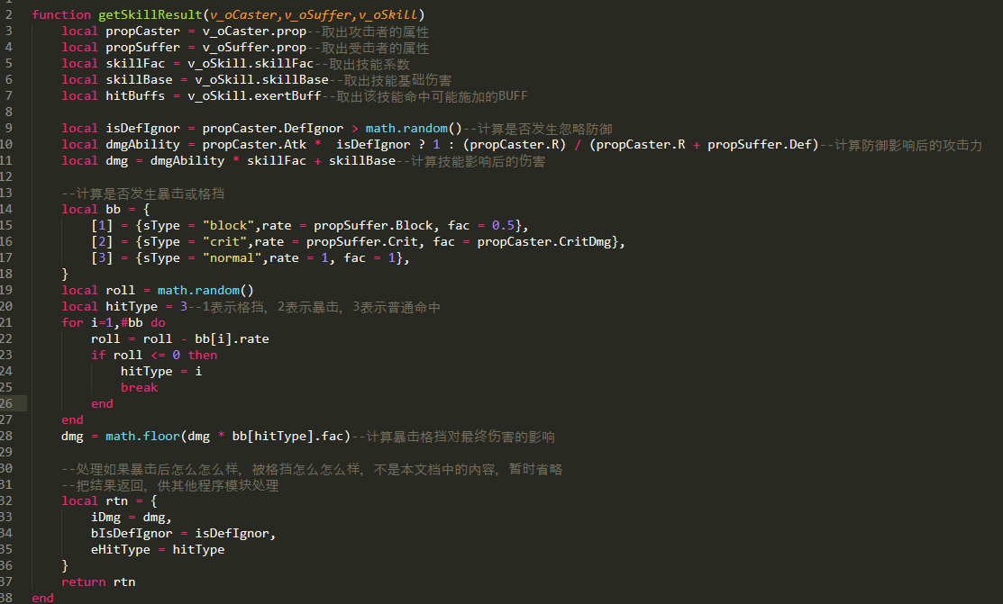

 | 2. | 战斗力计算
 |  | 单卡战斗力 = 面板属性 * 各属性对应的系数 + 技能战斗力（配在表中）
 |  | 队伍战斗力 = SUM(单卡战斗力)+先攻值*100

四. | 属性配置
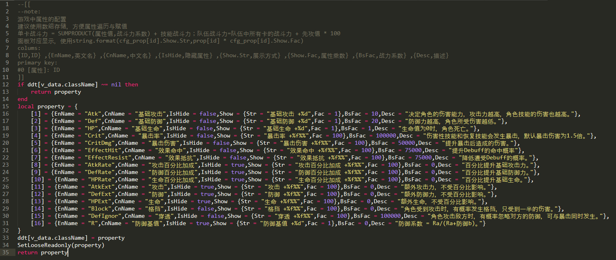

五 | 属性展示
 | 1. | IsHide字段
 |  | 卡牌属性总览时，对于IsHide的属性，则隐藏。
 | 2. | 属性名展示
 |  | 属性名字使用CnName字段
 | 3. | 属性值展示
 |  | 属性值展示使用show.

六 | 暴击，格挡，穿透的表现
 | 只在飘字上做区分。
 | 具体飘字方式由系统策划设计

